2월 휴회
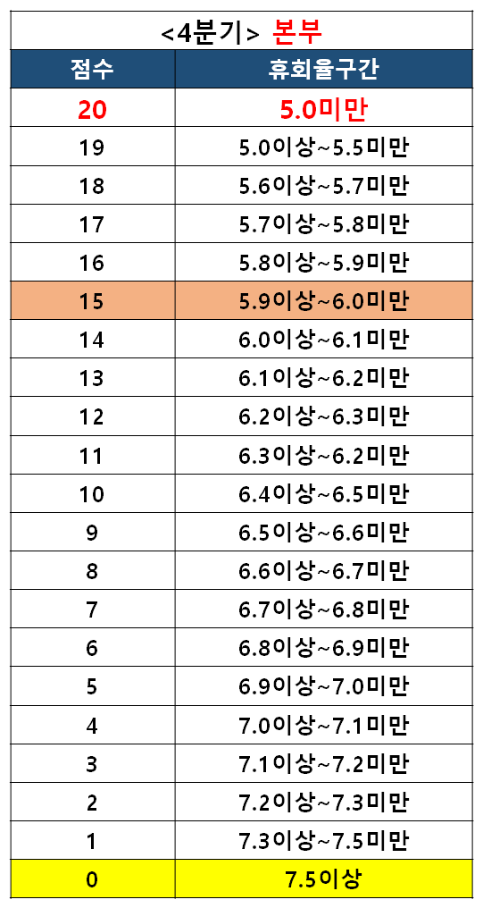
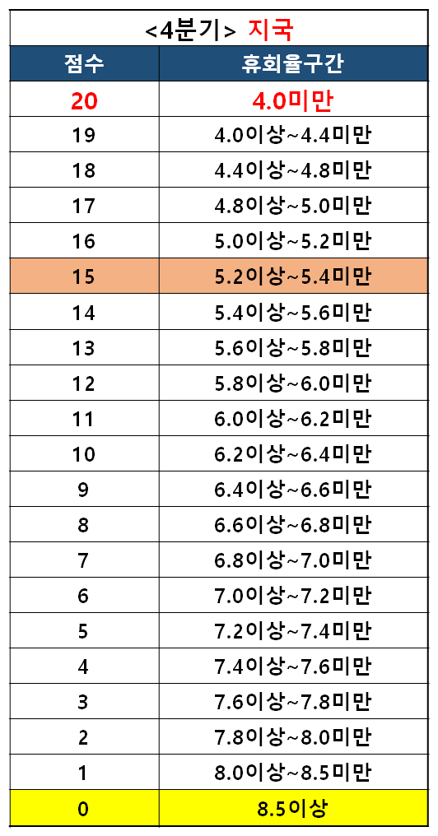
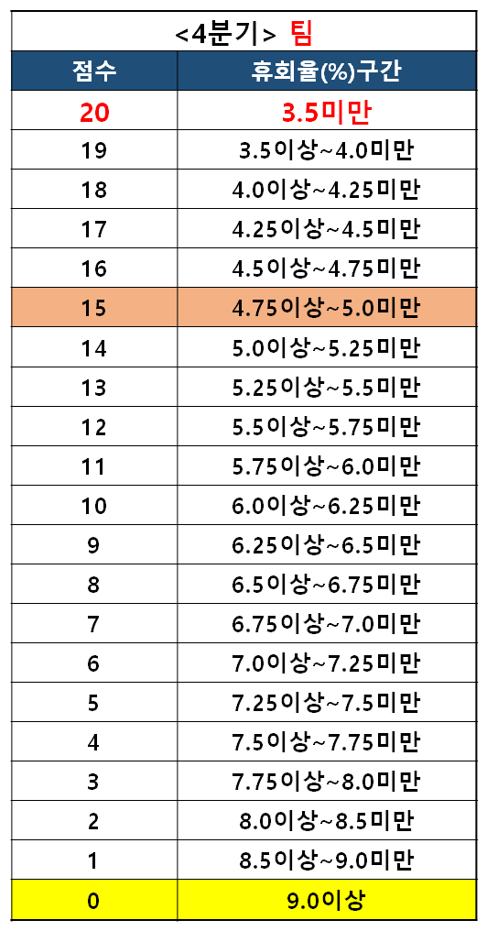
지국 | 팀장명 | 1월초과목 | 2월 휴회 | 휴회율 | 약정휴회 | 공부방휴회 | 스마트올계변 휴회 | 사유 | 동행일정 | 씽크맘 (찾씽포함) | 띵동일정
 | 이슬기 | 2,077 | 121 | 5.83 | 8 | 78 |  | 학습량이 많은 다과목 회원 과목휴회, 고학년 학원이동 | 22, 29 | 10
 | 정수현 | 2,454 | 113 | 4.61 | 10 | 38 |  | 학습효과 불만 및 이민 학원이동 | 15,17,23 | 22
 | 정미경 | 1,366 | 70 | 5.12 | 6 | 센터 30 |  | 방중 단기휴회, 센터학습효과불만 | 13,17,20,21 | 17

지국장명 | 노송경 | 5,897 | 304 | 5.16 | 24 | 116 |  | 학습효과 불만 및 학원이동 | 13,22 | 17

